Capa
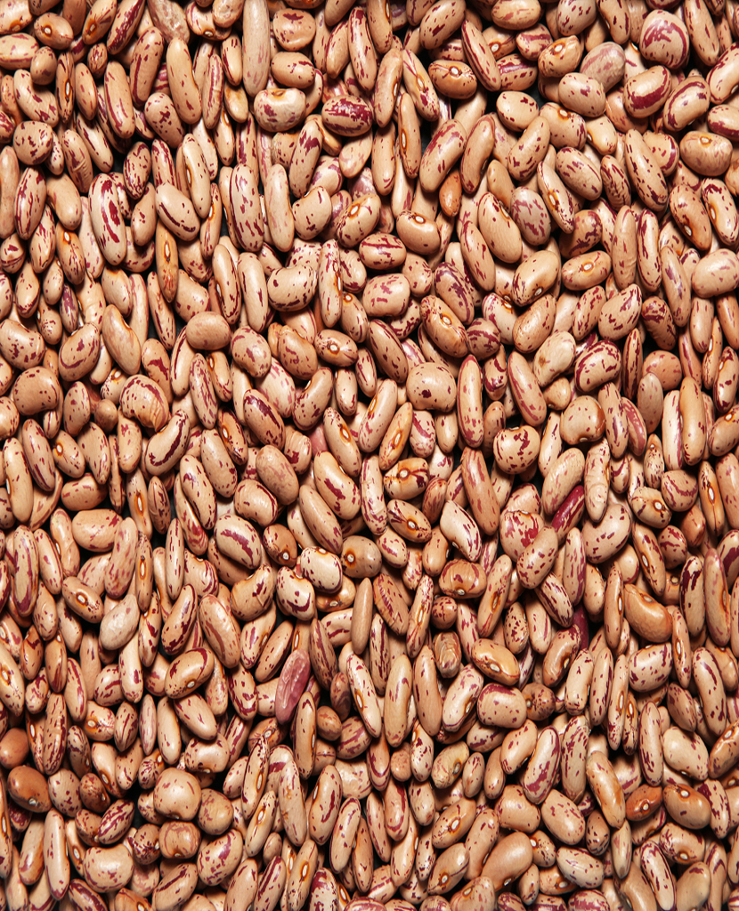
Ministério da Agricultura e Pecuária Secretaria de Política Agrícola



Sumário Executivo

Feijão

julho-2026

